총시트
총기종류 | 탄환이미지 | 데미지 | 공격속도 | 스플레시 데미지
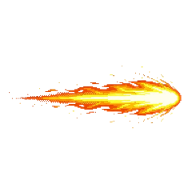 기관단총 |  | 1 | 0.25 | 0
저격총 |  | 20 | 3 | 0
산탄총 |  | 10 | 0.5 | 5
로켓런쳐 |  | 15 | 5 | 10

